profissao
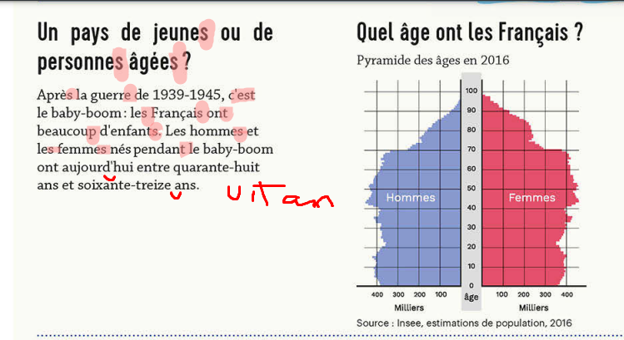
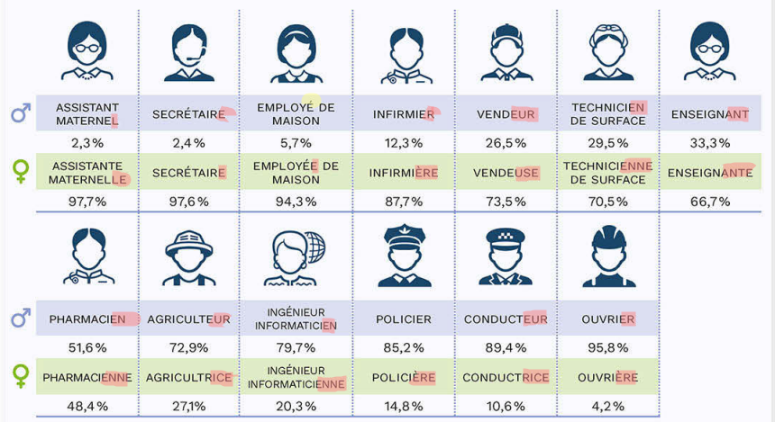
Vocabulario | Profissao
L'age-l ageee-Idade | Secretaire-sucreter-secretaria
pays-pei-pais | enseignant-onseniã-professor/a
enfants-onfô-criancas | agriculteus-agriculter-agricultura
pendent-pondõ-durante | anfirmier-anfirmi-enfermeira
ont-õ | ouvrier du batiment-uvrie di batima-pedreiro
aujourd'hui-ojor dui-hoje
marient-mari-combinam/casar
moyenne-moiena-media
traditionnellement-tradisioneleman
metirer-profissao
feminins-feminã
je ne se pa-nao entendi
cinq=sanq
c' est- se
en/em/im/in antes de consoante-ã

